AYUDA
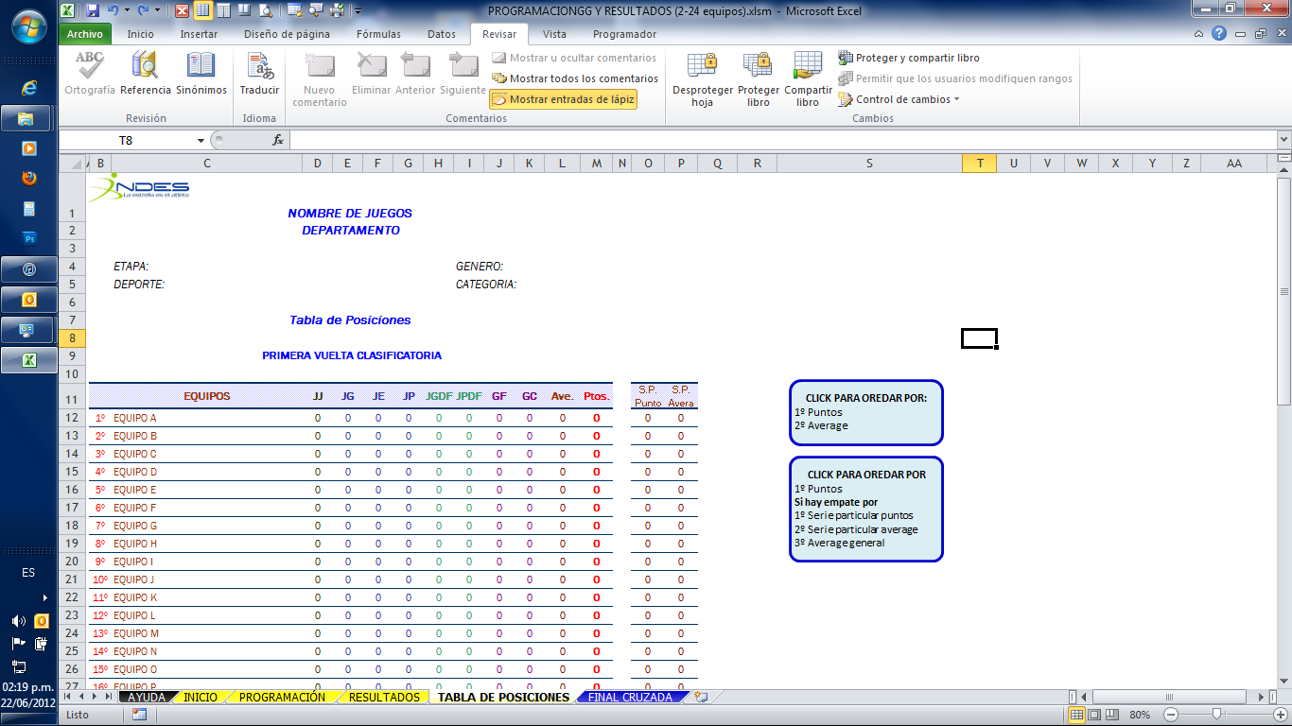
IMPORTANTE
NO CAMBIAR NOMBRE A LAS HOJAS

NO INSERTAR NI ELIMINAR FILAS NI COLUMNAS
YA QUE ESTO PUEDE ALTERAR LOS VALORES OBTENIDOS EN
LAS TABLAS DE POSICIONES

HABILITAR MACROS

 | DAR CLIC EN EL ICONO "Habilitar Contenido"

1. Introduciendo Parámetros

1.1 | En las primeras 4 filas, se escribe la edición de los juegos, departamento, etapa, deporte, género y categoría.
 | Esta información se copiará automáticamente en las otras hojas.

1.2 | Introduce el número de equipos que jugaran en el torneo (de 2 a 24 equipos)
 | El sistema de juego es UNO CONTRA TODOS, elige si es a 1 ó 2 vueltas.
 | TOTAL DE JORNADAS, muestra el numero de jornadas a realizar
 | TOTAL DE JUEGOS, muestra el numero de juegos a jugar en el torneo
 | Luego da clic en el cuadro verde.

1.3 | Puedes cambiar la puntuación de los partidos dependiendo del deporte

1.4 | Escribe los nombres de los equipos participantes, estos se copiaran automáticamente a las siguientes tablas.
 | Sí el equipo tiene cancha sede, esta será copiada automáticamente cuando a él le toque juego como sede.

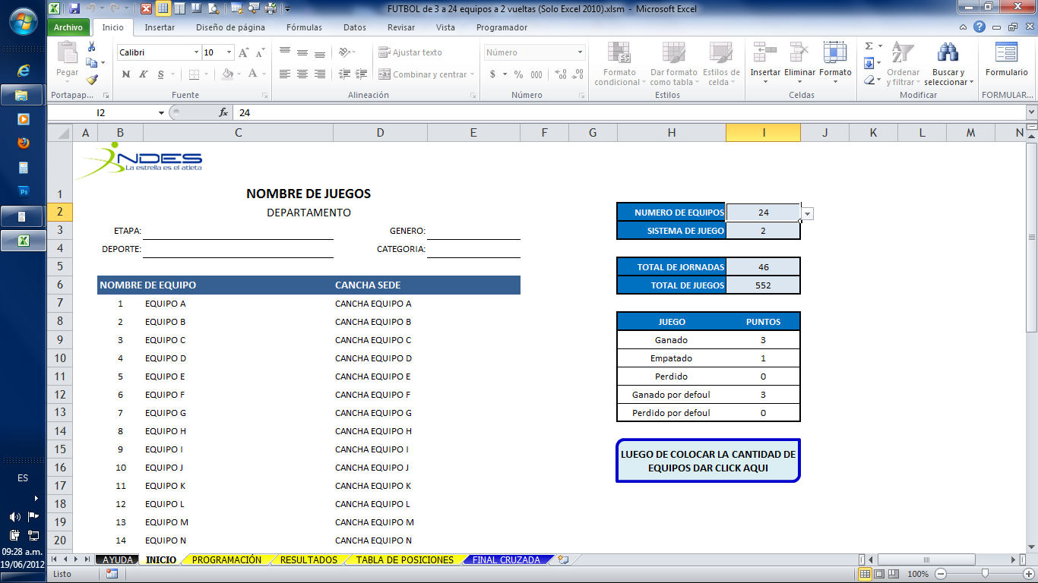

2. Para Introducir fechas, horas y resultados

2.1 Colocar las fechas y las horas de cada encuentro (estas se copiaran automáticamente a la tabla de resultados)
2.2 Si el equipo tenia cancha sede esta será copiada, sino puedes ingresar tu la cancha de cada juego.
2.3 Las jornadas se diferenciaran por el color de fondo (blanco y celeste)
2.4 Aquí coloca el resultado del encuentro (este resultado se copia automáticamente a la tabla de resultados)
2.5 Sí un encuentro se da por DE FAUL, en donde de encuentra el guion "-", colocar "DF", y este encuentro será tomado como DE FAUL

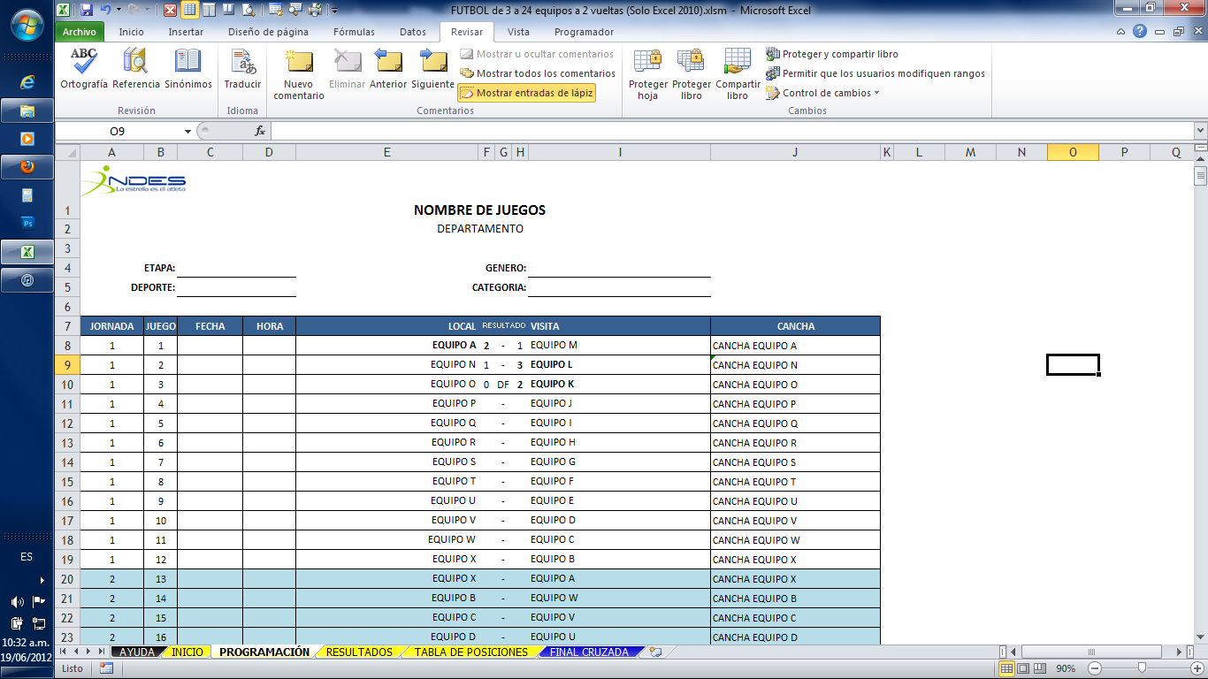

3. PARA ORDENAR LA TABLA DE POSICIONES

3.1 El primer cuadro ordena la tabla de posiciones por Puntos y luego por Average.
3.2 El segundo cuadro ordena la tabla por puntos, sí hay empate en puntos la ordena por serie particular.



4. FINAL CRUZADA

Sí en el torneo la final se realizará bajo el sistema de FINAL CRUZADA, puedes utilizar la hoja llamada así.
Los equipos son los que quedan en los primeros cuatro lugares
Al igual que los anteriores solo tienen que colocar la fecha y horas de los encuentros y luego colocar el resultado de cada encuentro.
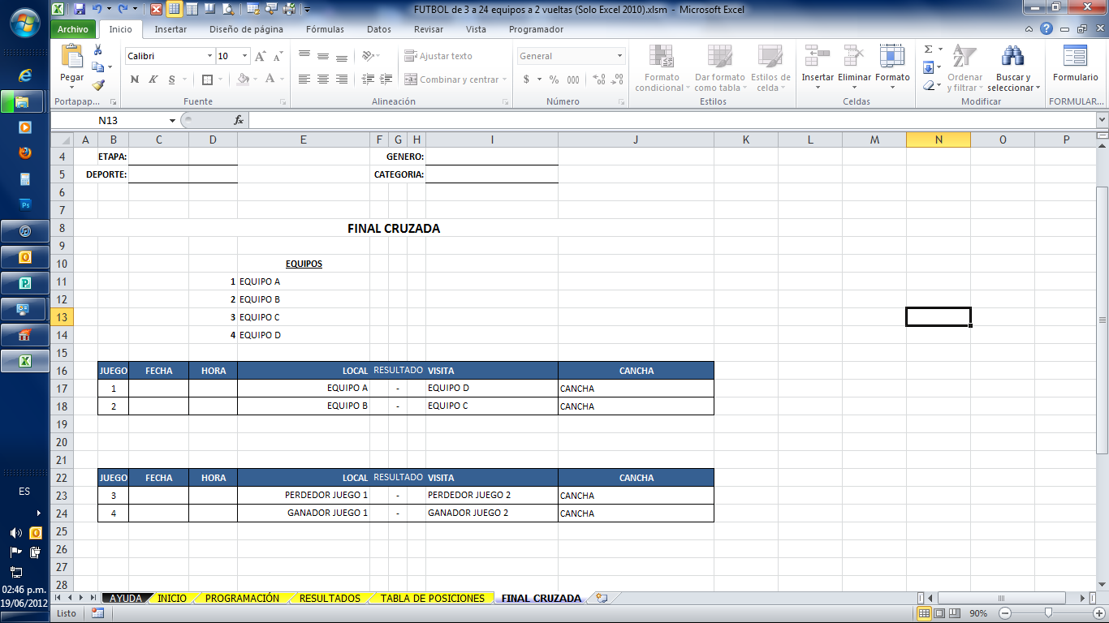

5. Sí la tabla se utiliza en otros deportes

1. Se puede cambiar los nombres de las casillas
2. Sí se utilizará para baloncesto se pueden ocultar columnas por ejemplo la de Juegos Empatados

INICIO
NOMBRE DE JUEGOS
DEPARTAMENTO |  |  |  | NUMERO DE EQUIPOS | 7 | 0
ETAPA: | CLASIFICACIÓN DE GRUPO | GENERO: | MASCULINO | SISTEMA DE JUEGO | 2
DEPORTE: | BALONCESTO | CATEGORIA: | GENERAL
 |  |  |  | TOTAL DE JORNADAS | 14
NOMBRE DE EQUIPO |  | CANCHA SEDE |  | TOTAL DE JUEGOS | 42
1 | COCODRILOS | CANCHA EQUIPO A
2 | TALENTO HUMANO | CANCHA EQUIPO B |  | JUEGO | PUNTOS
3 | DDTI | CANCHA EQUIPO C |  | Ganado | 2
4 | MVP | CANCHA EQUIPO D |  | Empatado | 0
5 | CIVIL Y MERCANTIL | CANCHA EQUIPO E |  | Perdido | 1
6 | RECICLADOS | CANCHA EQUIPO F |  | Ganado por defoul | 2
7 | SANTA ANA | CANCHA EQUIPO G |  | Perdido por defoul | 0
 | AGUILAS | CANCHA EQUIPO H
LUEGO DE COLOCAR LA CANTIDAD DE EQUIPOS DAR CLICK AQUI
 | COCODRILOS | CANCHA EQUIPO I
 | EQUIPO J | CANCHA EQUIPO J
 | EQUIPO K | CANCHA EQUIPO K
 | EQUIPO L | CANCHA EQUIPO L
 | EQUIPO M | CANCHA EQUIPO M
 | EQUIPO N | CANCHA EQUIPO N
 | EQUIPO O | CANCHA EQUIPO O
 | EQUIPO P | CANCHA EQUIPO P
 | EQUIPO Q | CANCHA EQUIPO Q
 | EQUIPO R | CANCHA EQUIPO R
 | EQUIPO S | CANCHA EQUIPO S
 | EQUIPO T | CANCHA EQUIPO T
 | EQUIPO U | CANCHA EQUIPO U
 | EQUIPO V | CANCHA EQUIPO V
 | EQUIPO W | CANCHA EQUIPO W
 | EQUIPO X | CANCHA EQUIPO X

TABLA DE POSICIONES
NOMBRE DE JUEGOS
0

 | ETAPA: CLASIFICACIÓN DE GRUPO |  |  |  |  | GENERO: MASCULINO
 | DEPORTE: BALONCESTO $13.00 |  |  |  |  | CATEGORIA: GENERAL

Tabla de Posiciones

PRIMERA VUELTA CLASIFICATORIA
CLICK PARA OREDAR POR:
1º Puntos
2º Average
 | EQUIPOS | JJ | JG | JP | JGDF | JPDF | CF | CC | Ave. | Ptos. | S.P. Puntos | S.P. Average
1º | TALENTO HUMANO | 0 | 0 | 0 | 0 | 0 | 0 | 0 | 0 | 0 | 0 | 0
2º | MVP | 0 | 0 | 0 | 0 | 0 | 0 | 0 | 0 | 0 | 0 | 0
CLICK PARA OREDAR POR
1º Puntos
Si hay empate por
1º Serie particular puntos
2º Serie particular average
3º Average general
3º | COCODRILOS | 0 | 0 | 0 | 0 | 0 | 0 | 0 | 0 | 0 | 0 | 0
4º | DDTI | 0 | 0 | 0 | 0 | 0 | 0 | 0 | 0 | 0 | 0 | 0
5º | CIVIL Y MERCANTIL | 0 | 0 | 0 | 0 | 0 | 0 | 0 | 0 | 0 | 0 | 0
6º | RECICLADOS | 0 | 0 | 0 | 0 | 0 | 0 | 0 | 0 | 0 | 0 | 0
7º | SANTA ANA | 0 | 0 | 0 | 0 | 0 | 0 | 0 | 0 | 0 | 0 | 0

SEGUNDA VUELTA CLASIFICATORIA

 | EQUIPOS | JJ | JG | JP | JGDF | JPDF | CF | CC | Ave. | Ptos. | S.P. Puntos | S.P. Average
1º | TALENTO HUMANO | 0 | 0 | 0 | 0 | 0 | 0 | 0 | 0 | 0 | 0 | 0
2º | MVP | 0 | 0 | 0 | 0 | 0 | 0 | 0 | 0 | 0 | 0 | 0
3º | COCODRILOS | 0 | 0 | 0 | 0 | 0 | 0 | 0 | 0 | 0 | 0 | 0
4º | DDTI | 0 | 0 | 0 | 0 | 0 | 0 | 0 | 0 | 0 | 0 | 0
5º | CIVIL Y MERCANTIL | 0 | 0 | 0 | 0 | 0 | 0 | 0 | 0 | 0 | 0 | 0
6º | RECICLADOS | 0 | 0 | 0 | 0 | 0 | 0 | 0 | 0 | 0 | 0 | 0
7º | SANTA ANA | 0 | 0 | 0 | 0 | 0 | 0 | 0 | 0 | 0 | 0 | 0

